エビデンス (会社管理员)
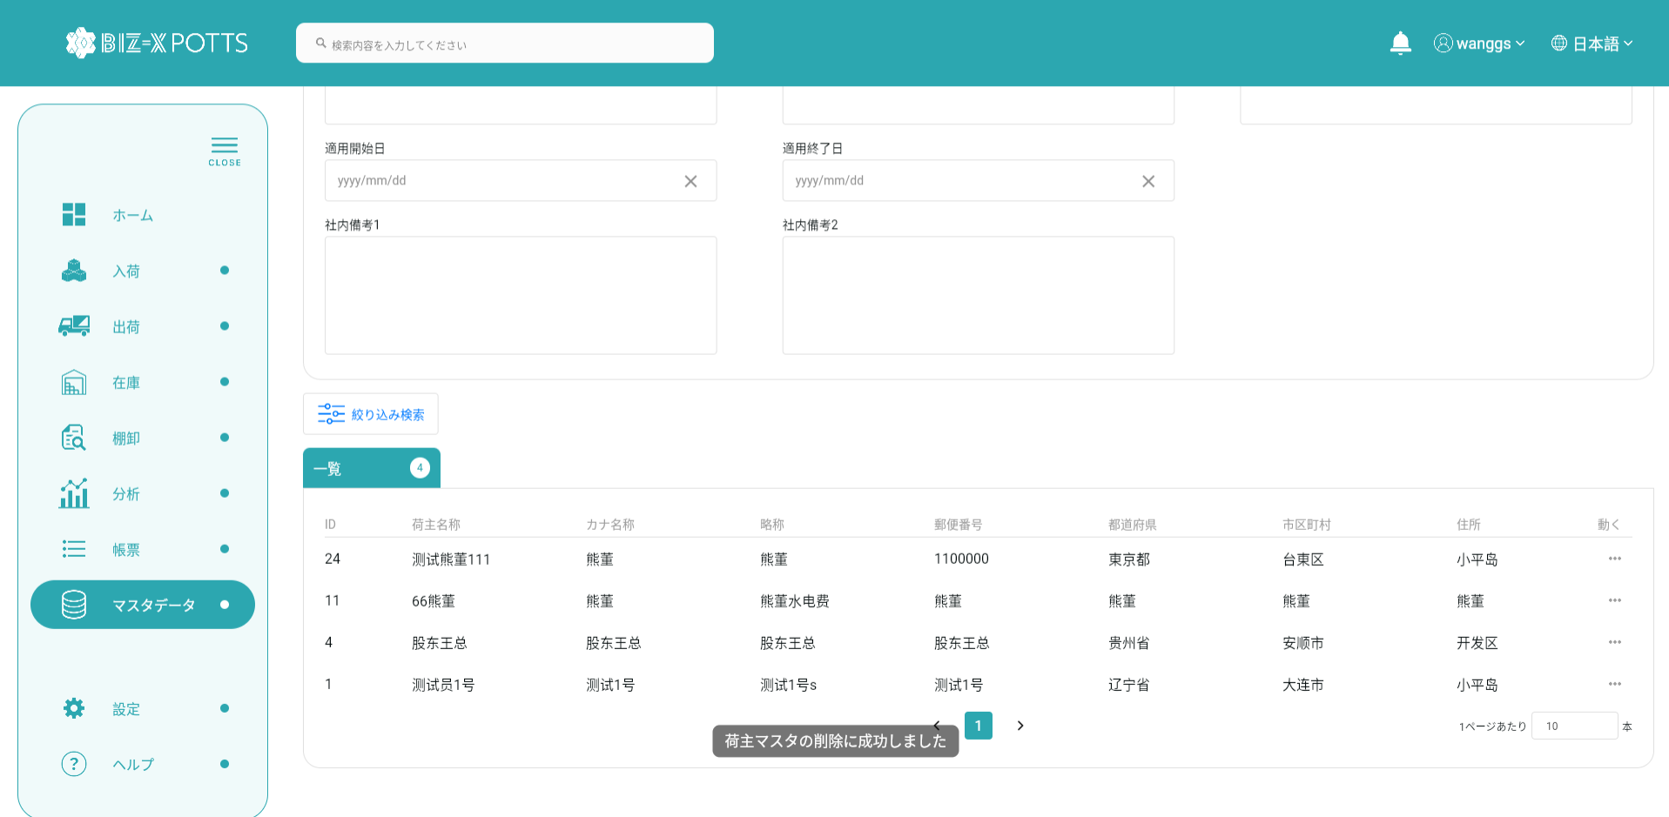
 |  | １、画面初期化
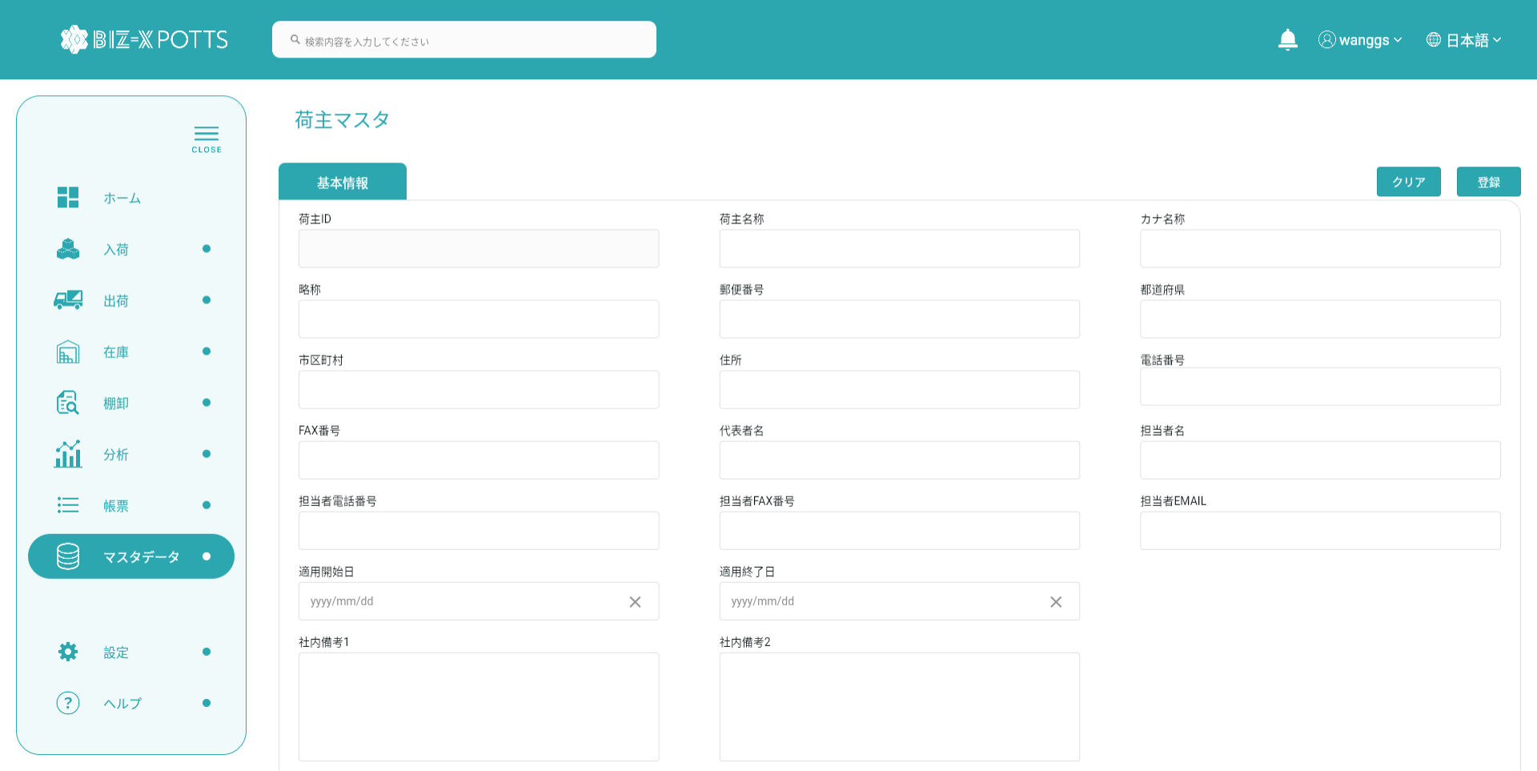

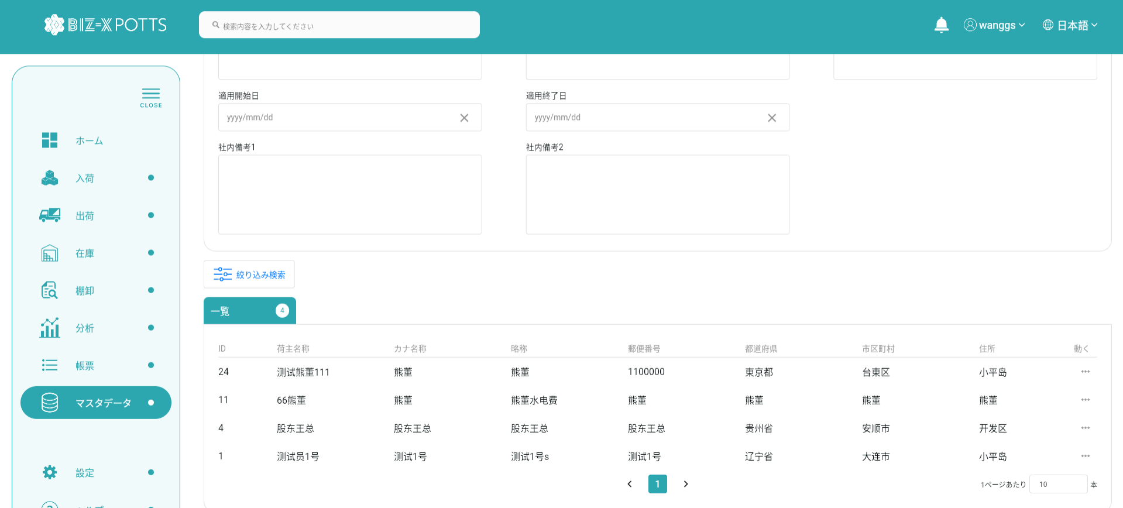

２、画面検索条件

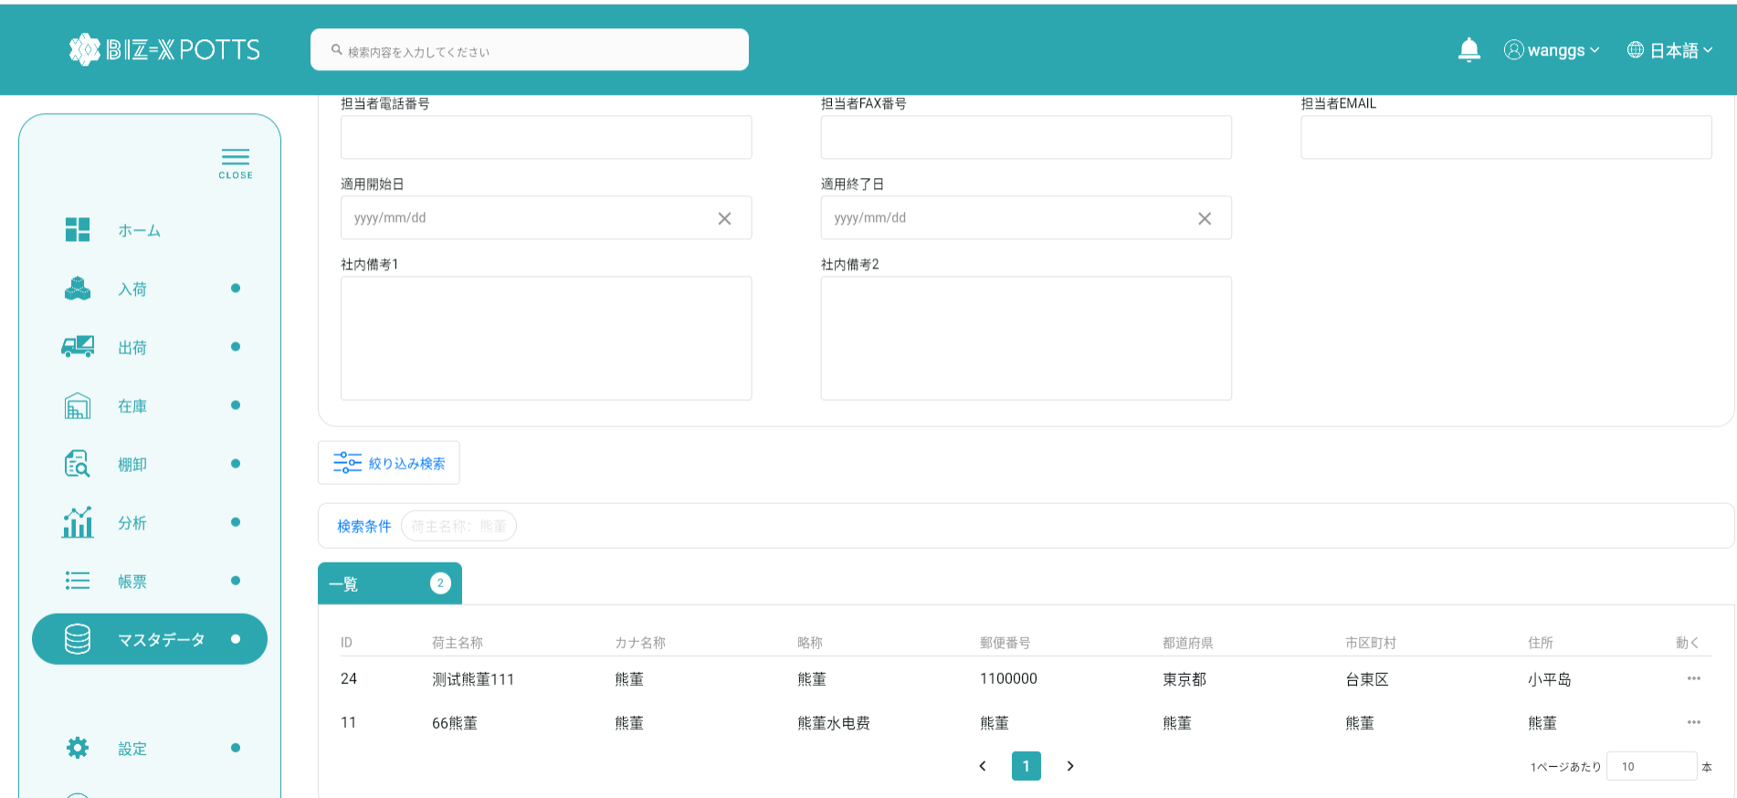

テーブルデータ検索条件に基づいて表示をフィルタする

 |  | ３、登録
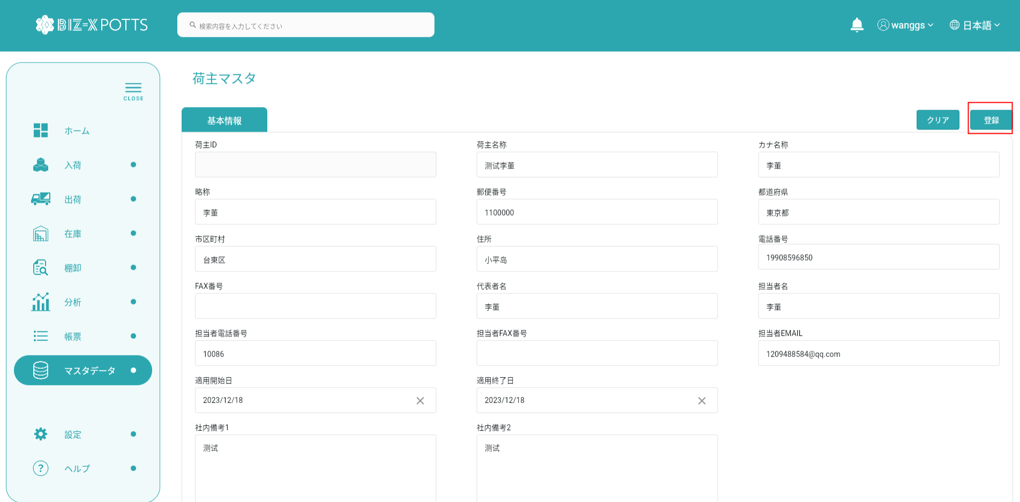

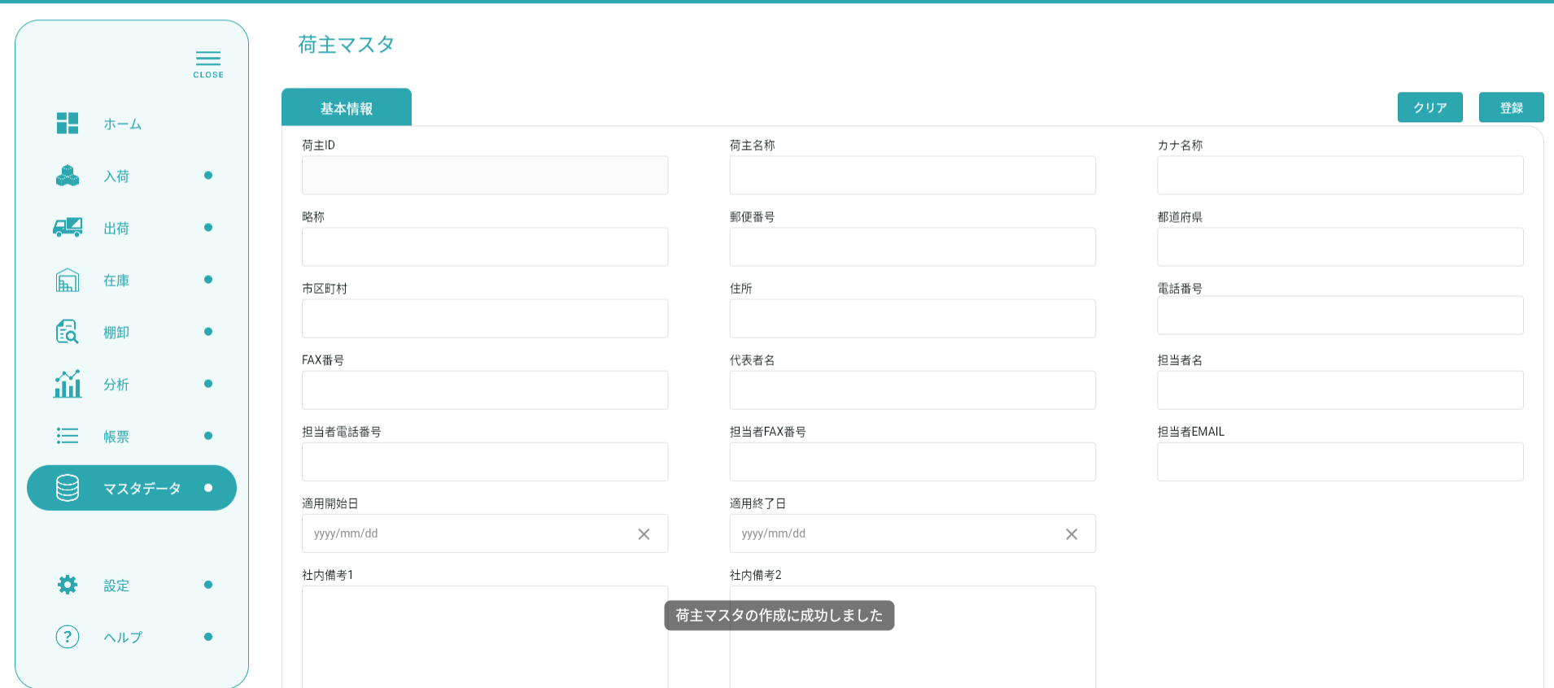
フォーム情報を記入し、倉庫レコードを作成する

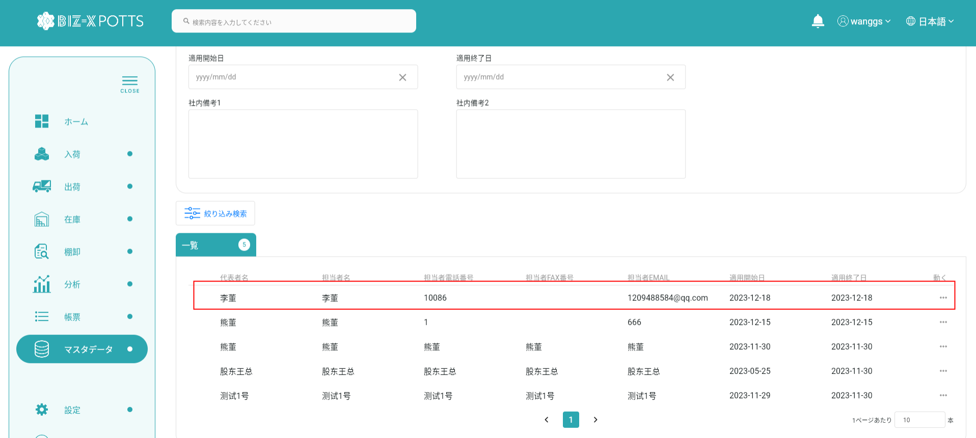

作成に成功すると、フォームが空になり、作成されたレコードがテーブルに表示されます

 |  |  | 追加データ

 | ４、明細
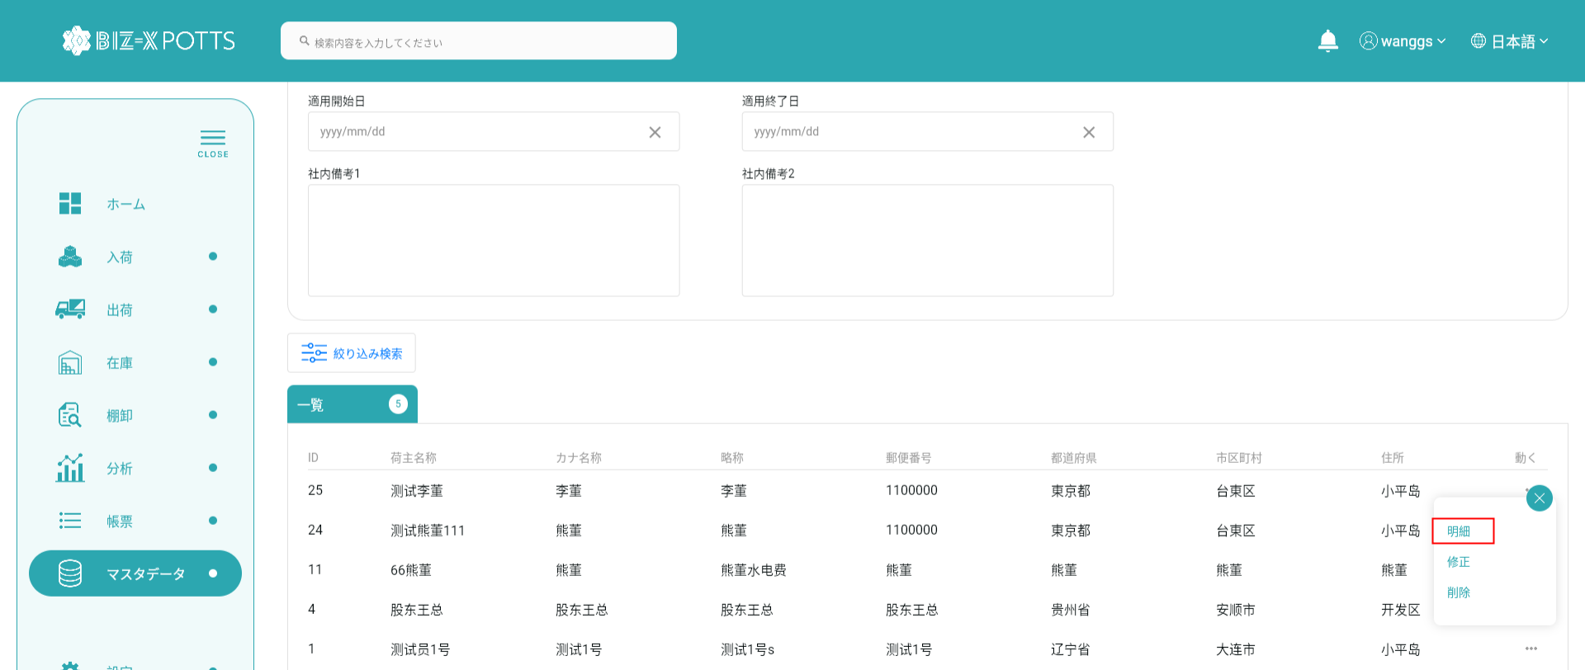

詳細を表示する場合、作成ボタンはクリックできず、フォーム情報は変更できません

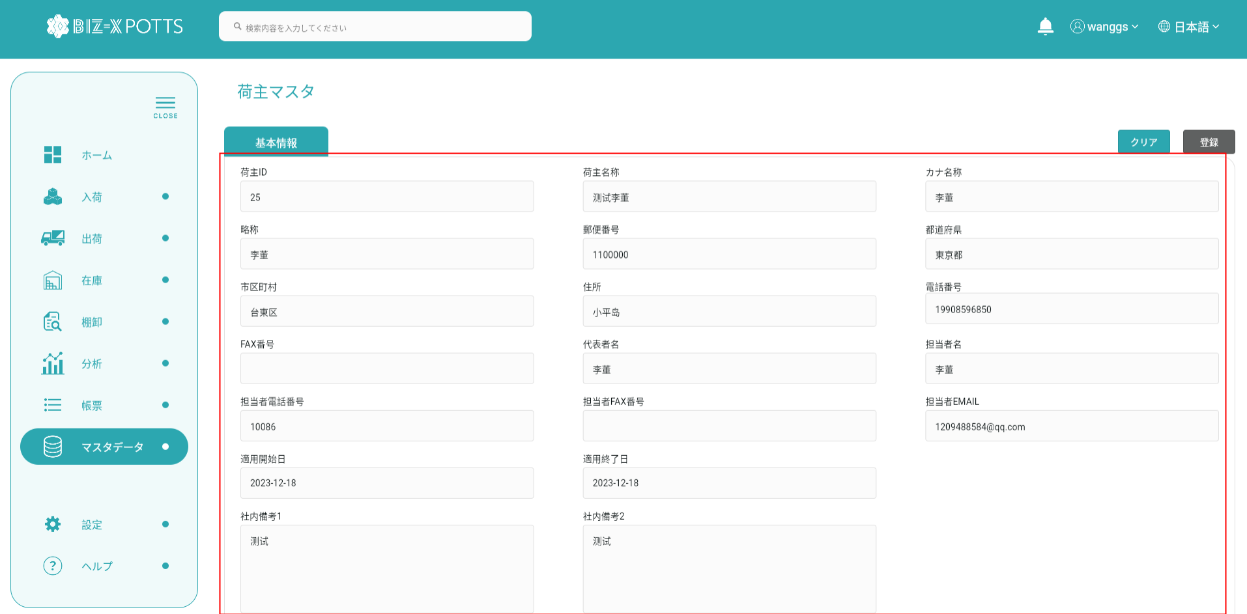
変更するデータを選択するとフォームに表示されます
変更するデータを選択するとフォームに表示されます

 |  | 5、修正
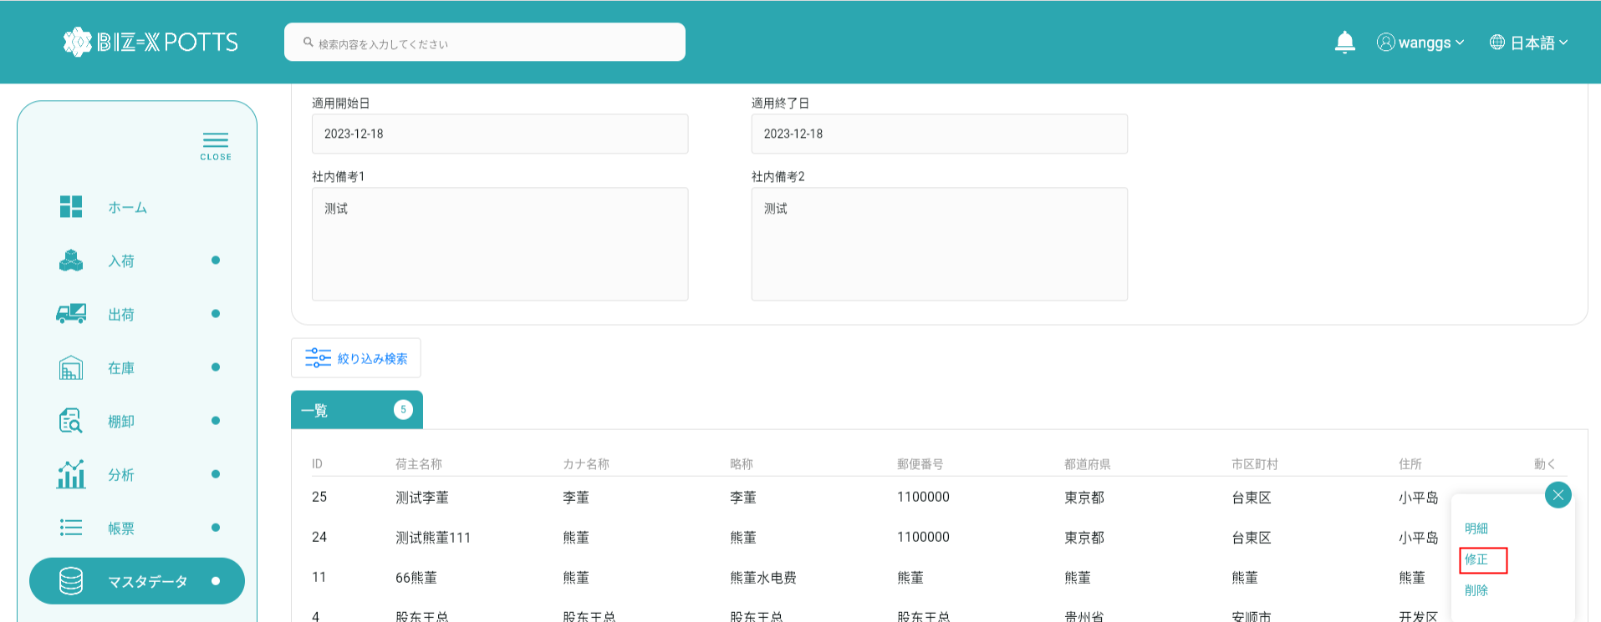

変更するデータを選択するとフォームに表示されます

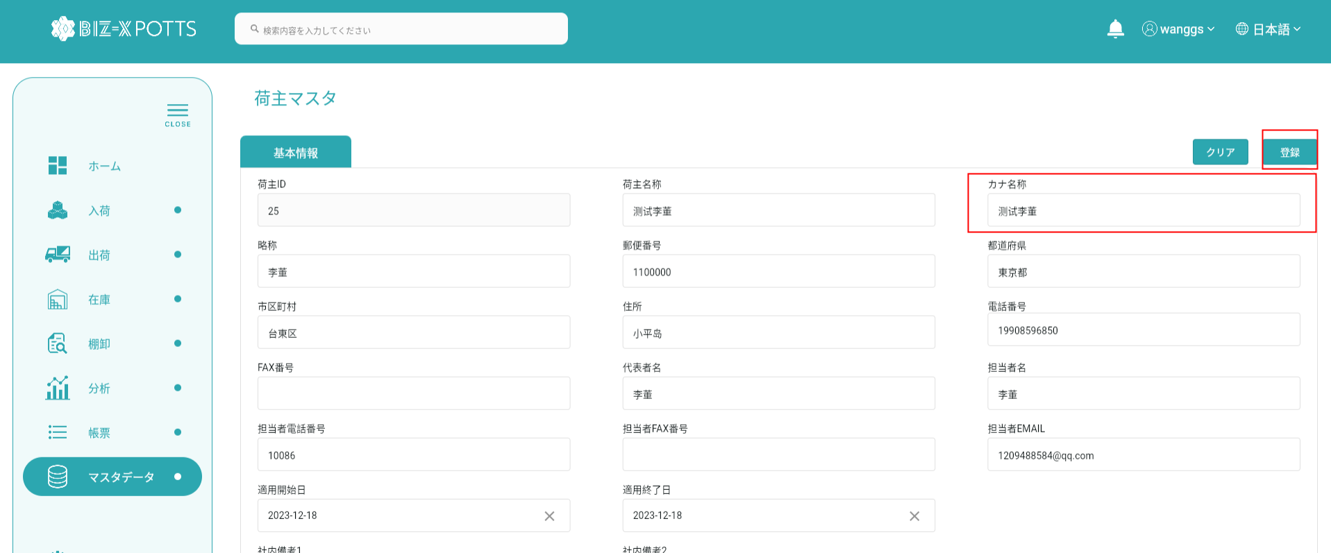

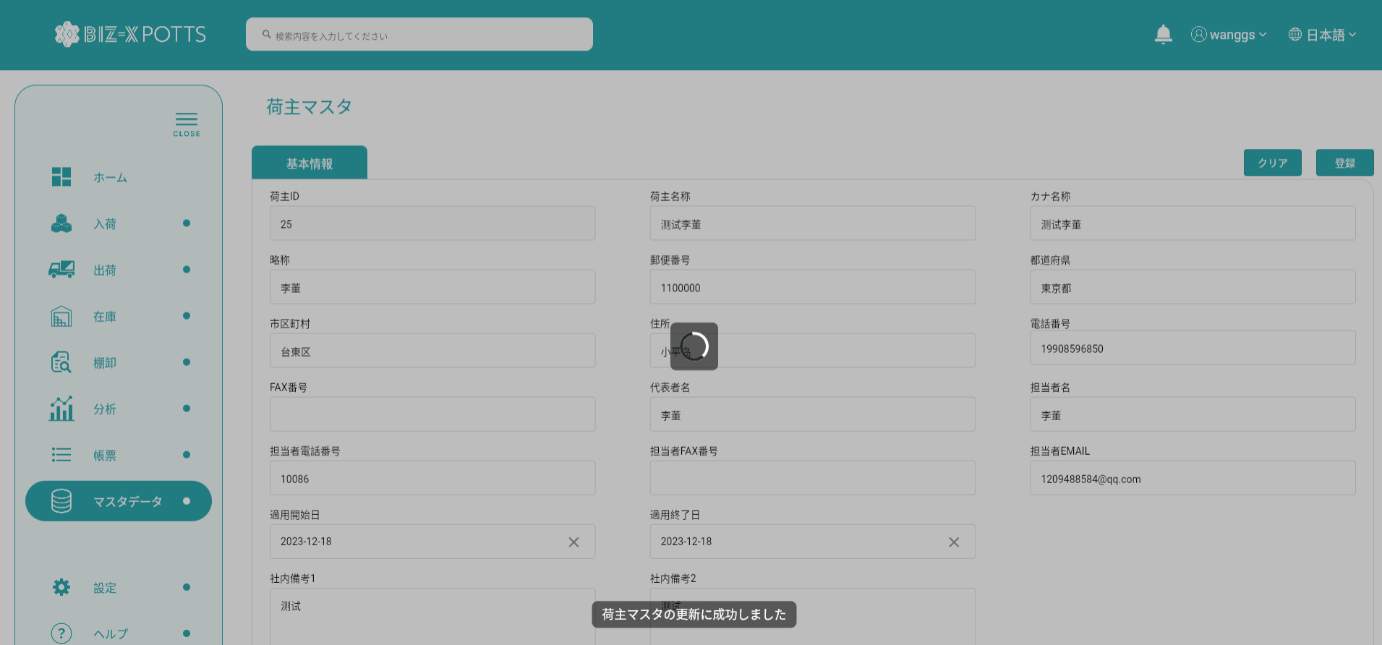

フォーム情報の修正が完了したらボタンをクリックして送信

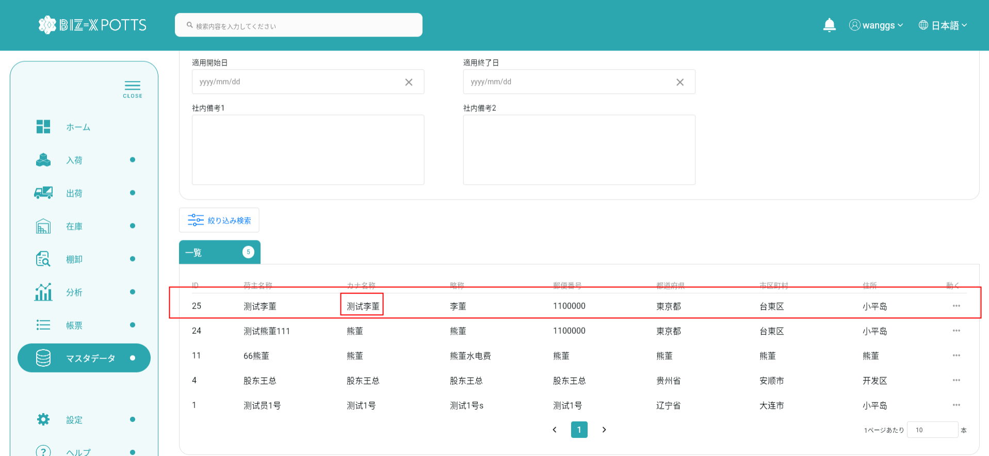

提出が完了すると表に修正された荷主記録が表示されます

 |  |  |  | 修正前

 |  |  |  | 修正後

 | 6、削除
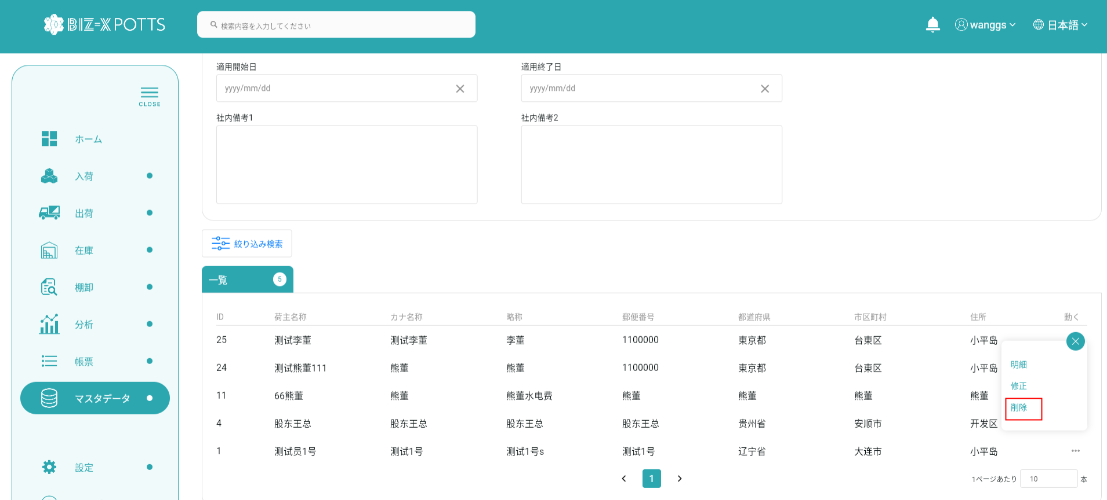

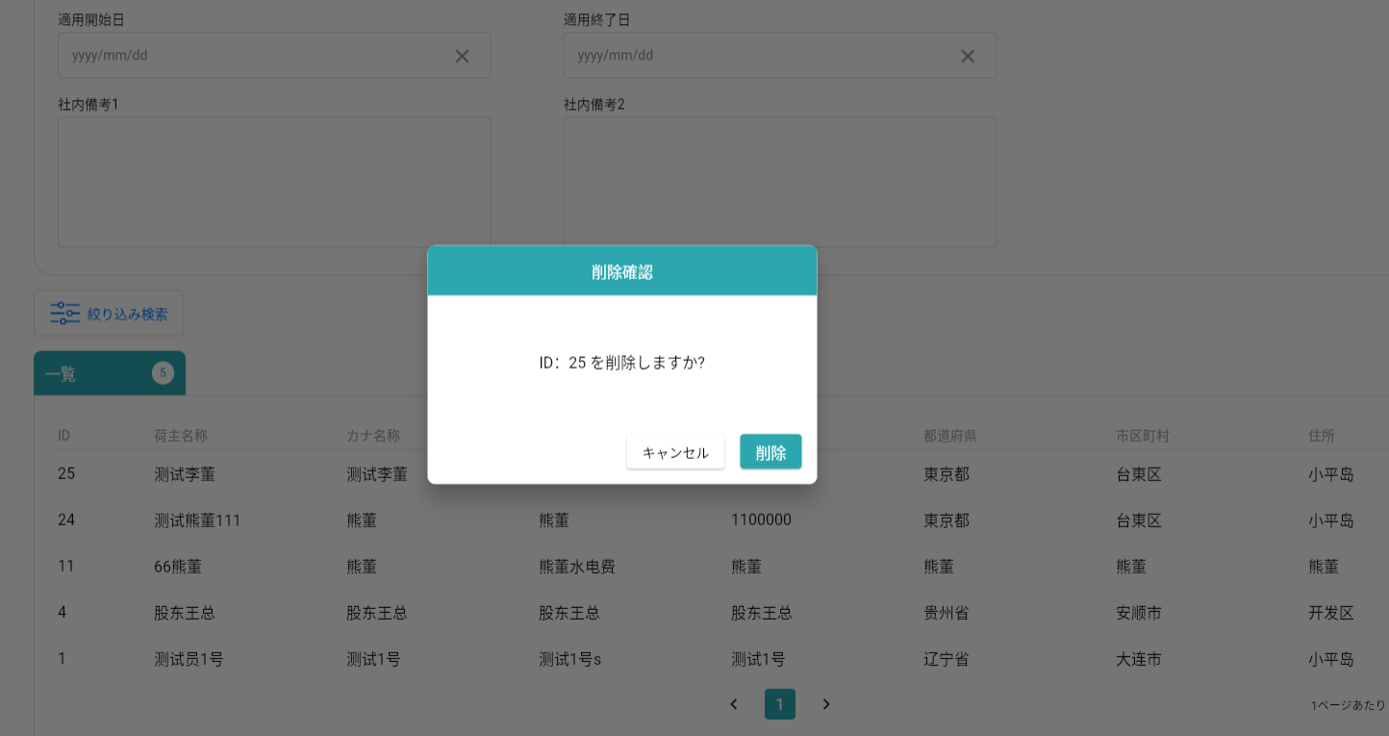

削除をクリックすると、そのデータを削除できます

エビデンス（admin）
 |  | １、画面初期化

２、画面検索条件
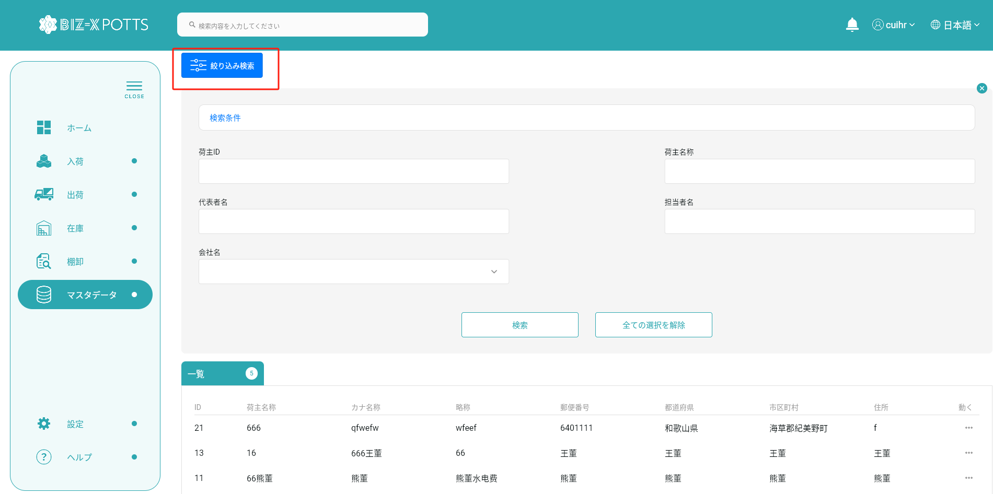

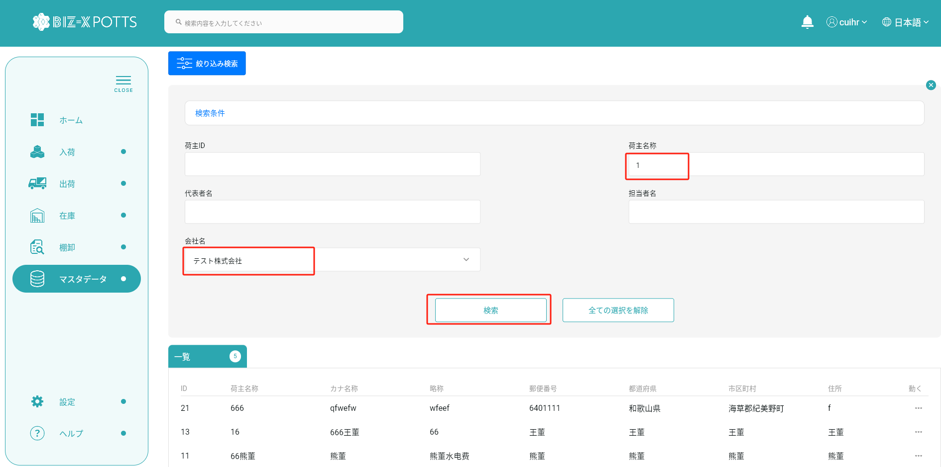

テーブルデータ検索条件に基づいて表示をフィルタする

クリックして検索
すべての取得条件の消去

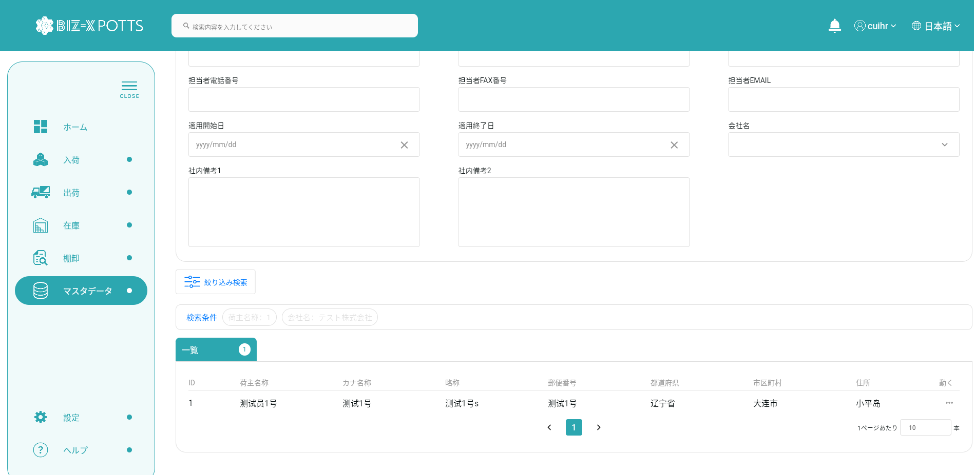

 |  | ３、登録
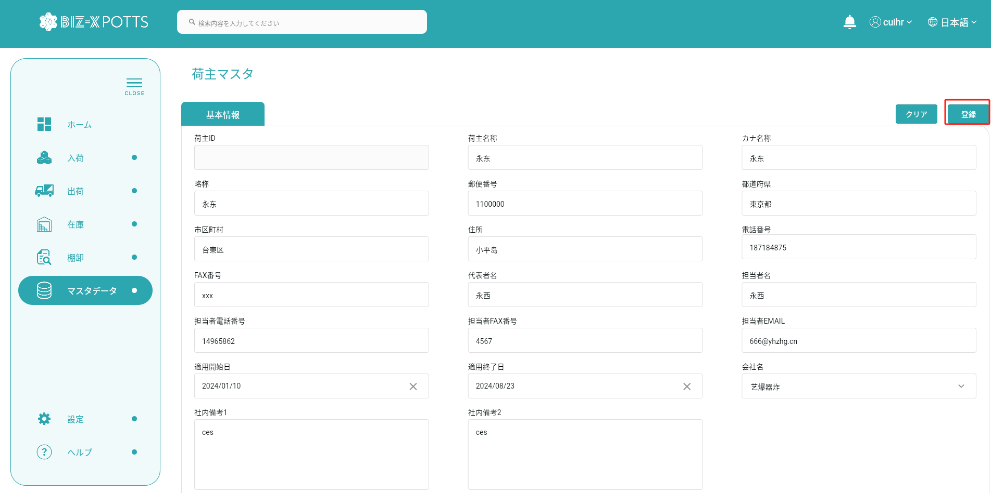

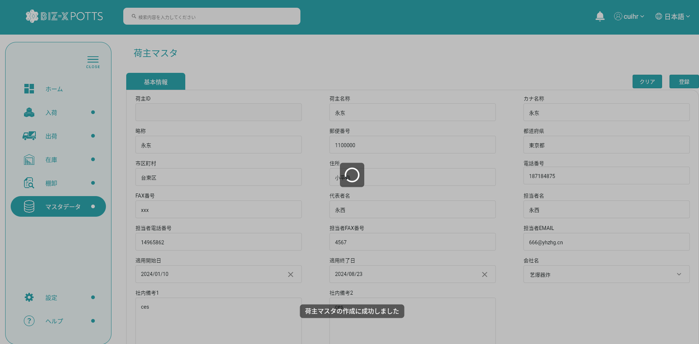

フォーム情報を記入し、倉庫レコードを作成する

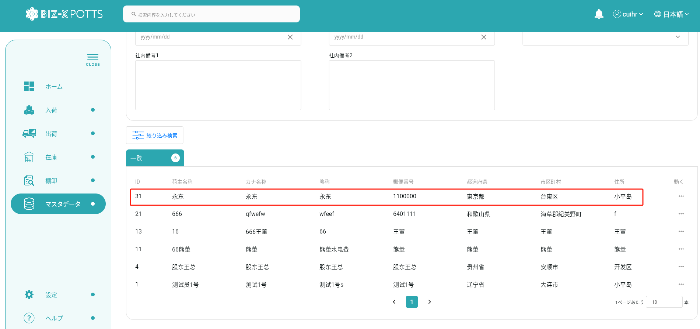

作成に成功すると、フォームが空になり、作成されたレコードがテーブルに表示されます

 |  |  |  | 追加データ

 | ４、明細

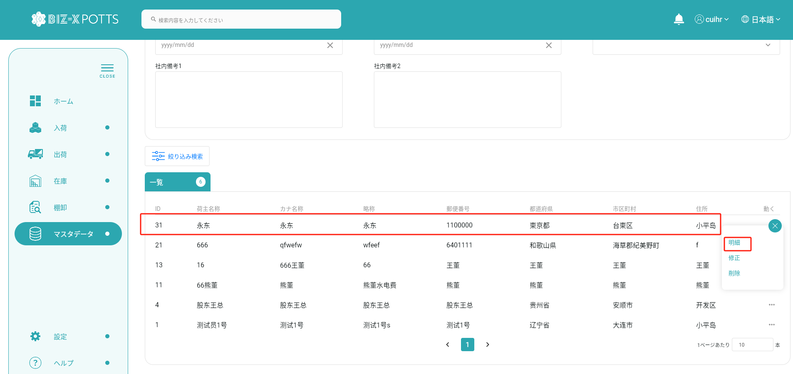

詳細を表示する場合、作成ボタンはクリックできず、フォーム情報は変更できません

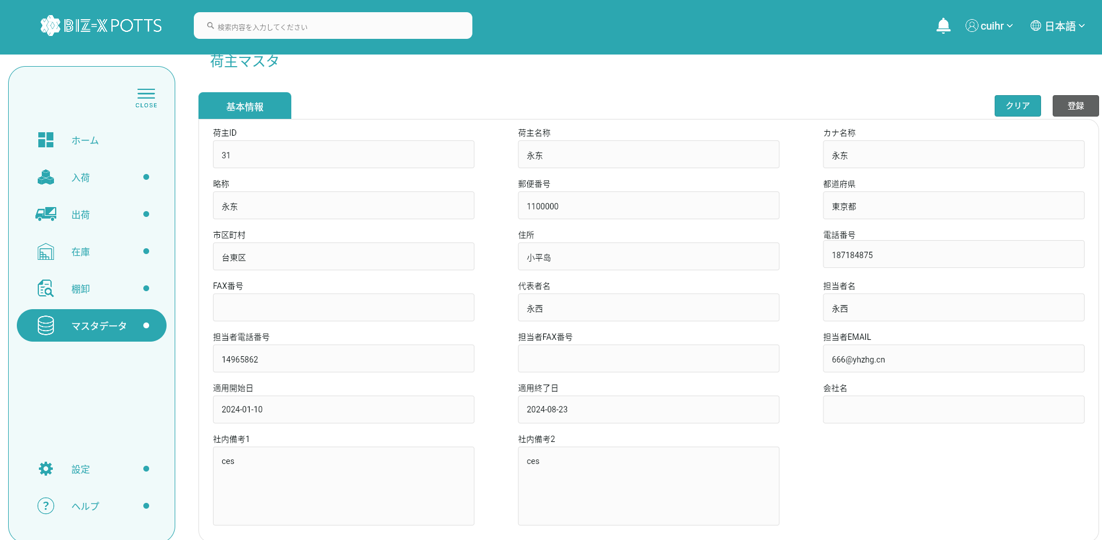

 |  | 5、修正
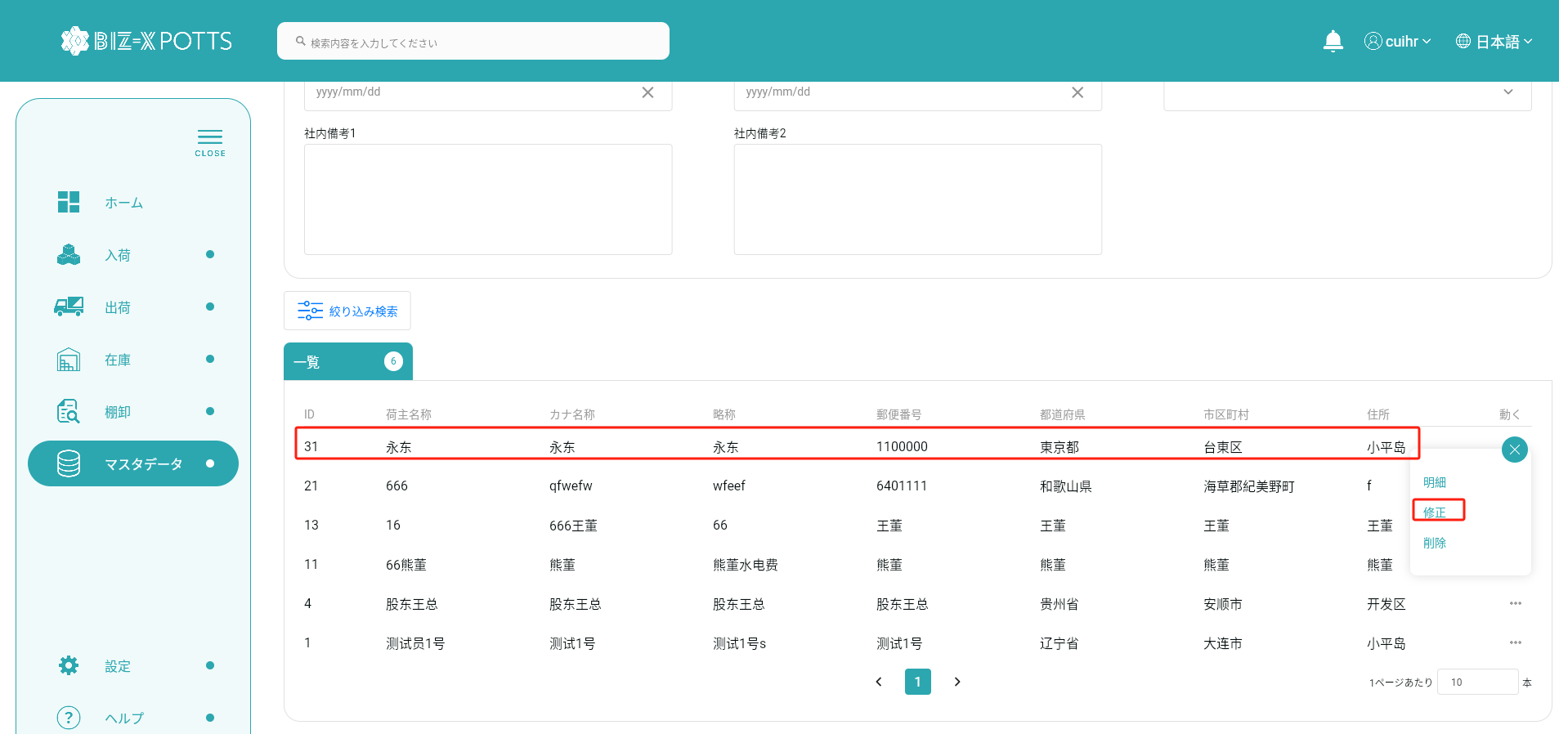

変更するデータを選択するとフォームに表示されます

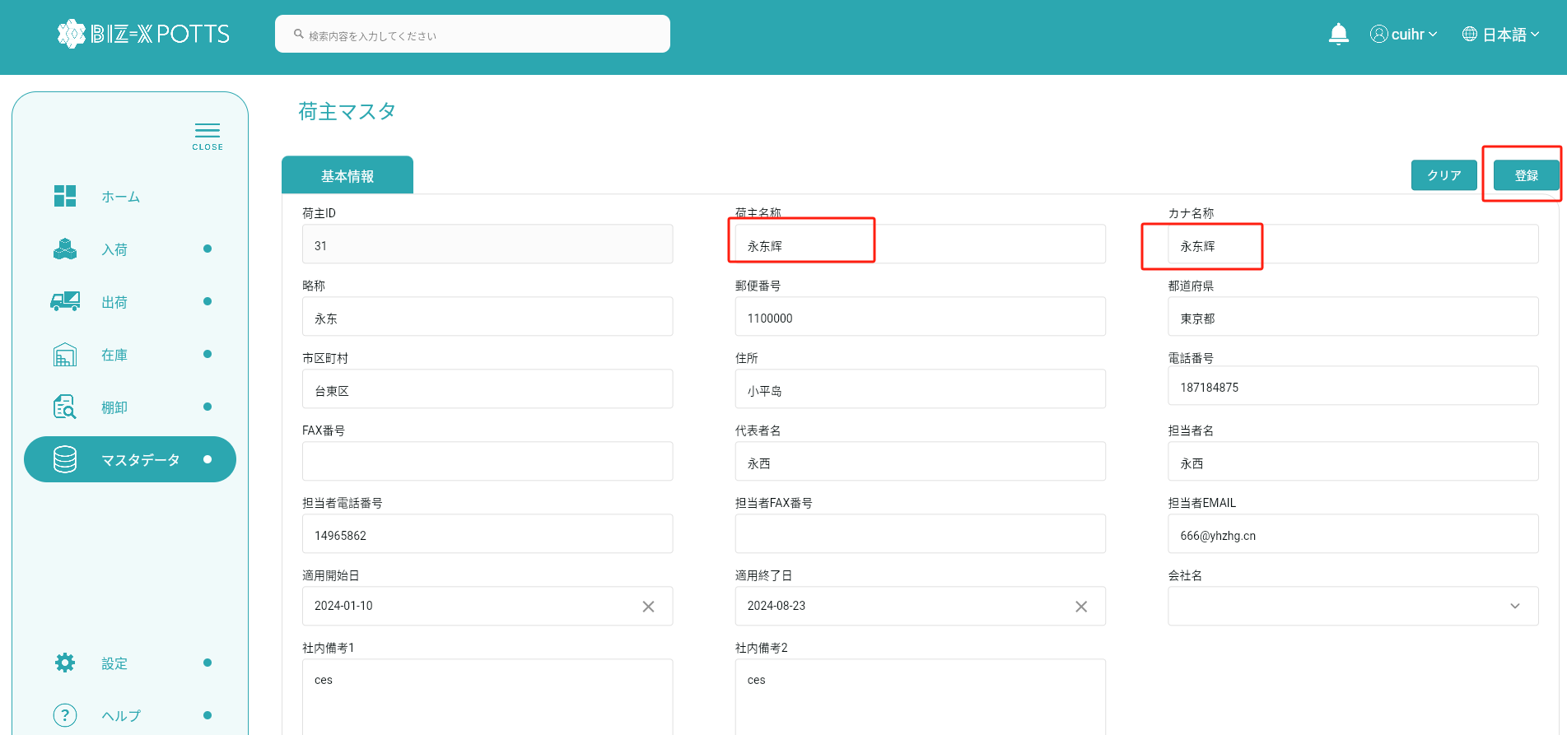

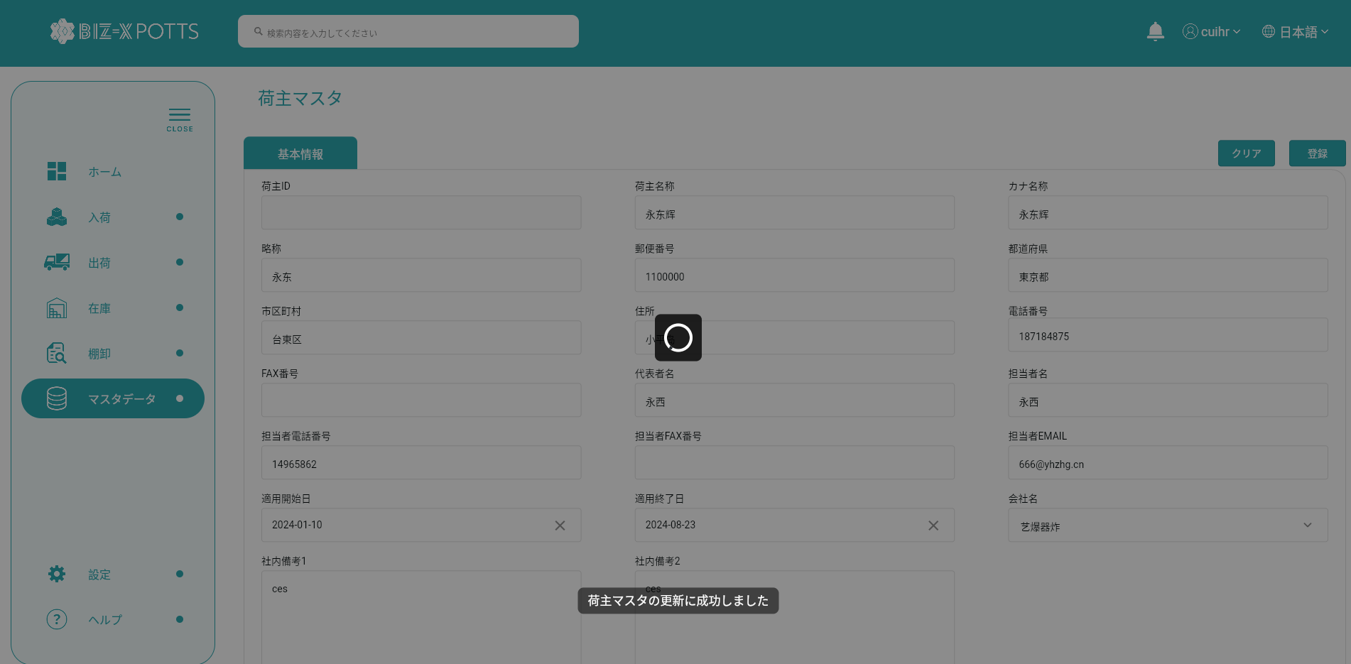

フォーム情報の修正が完了したらボタンをクリックして送信

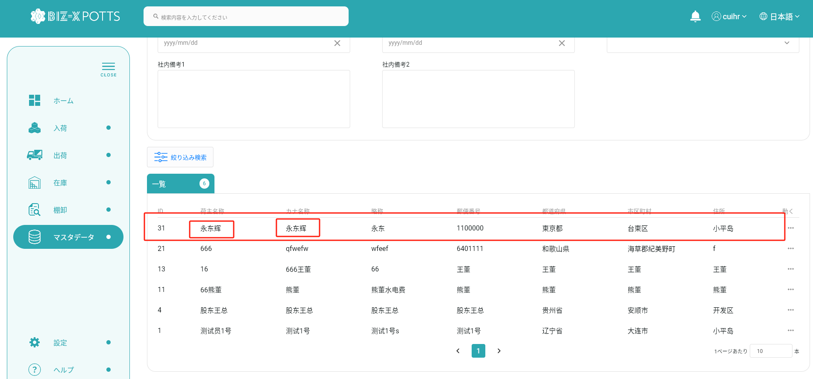

提出が完了すると表に修正された荷主記録が表示されます

 |  |  | 修正前

 |  |  | 修正後

 | 6、削除

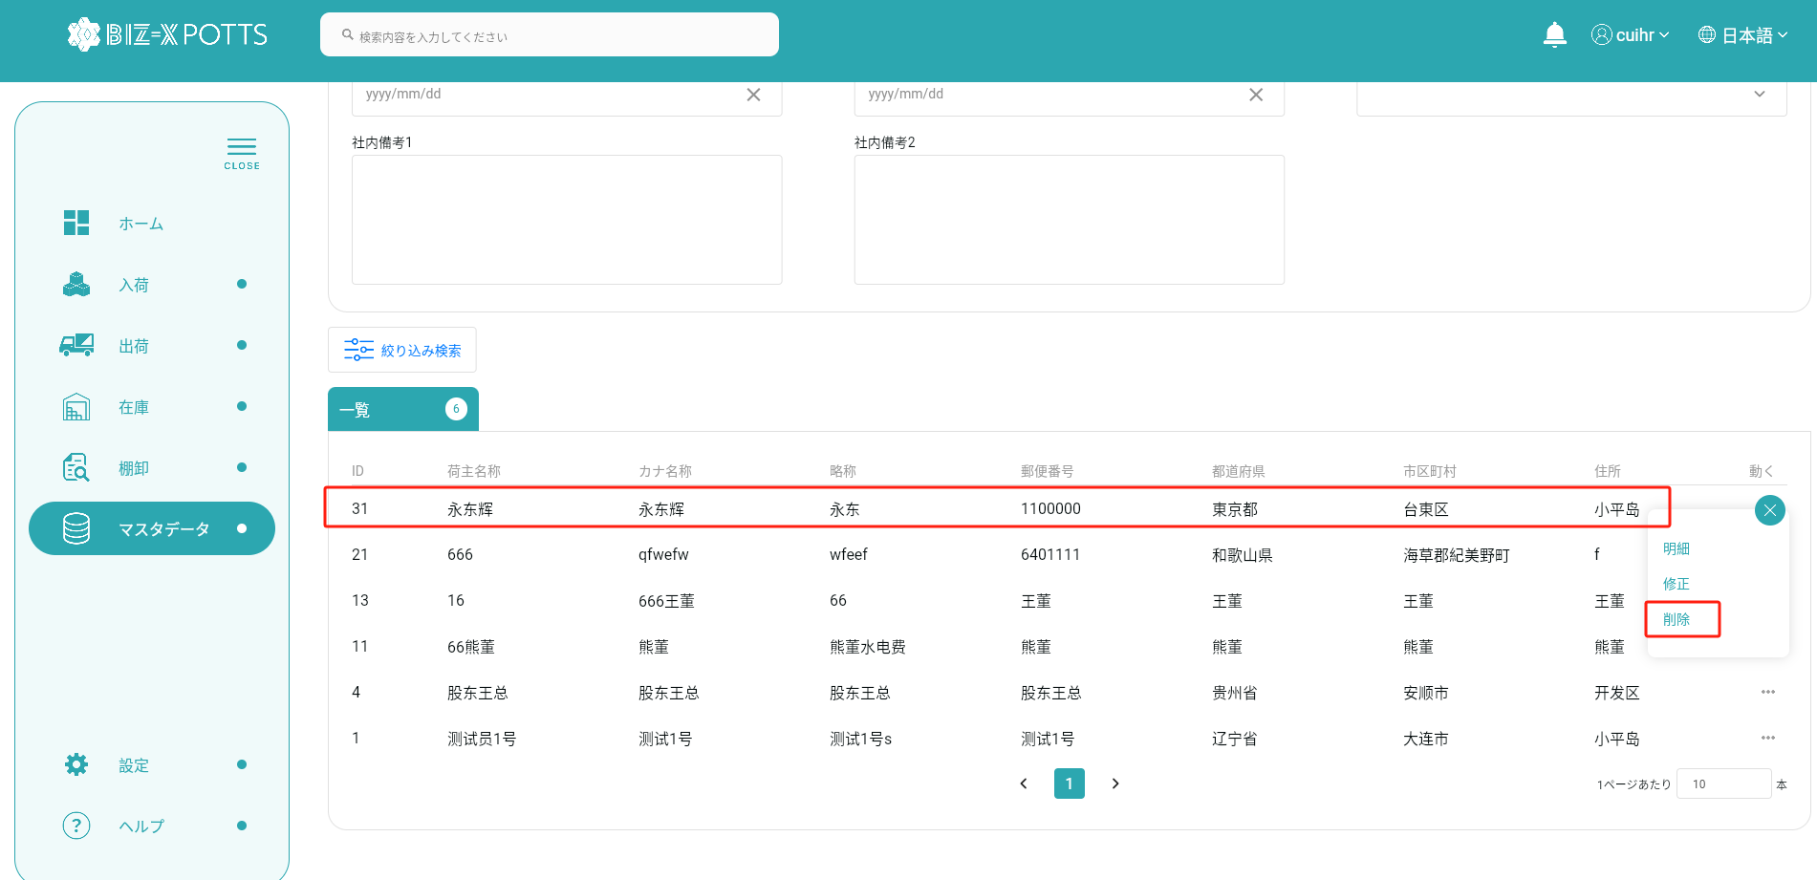

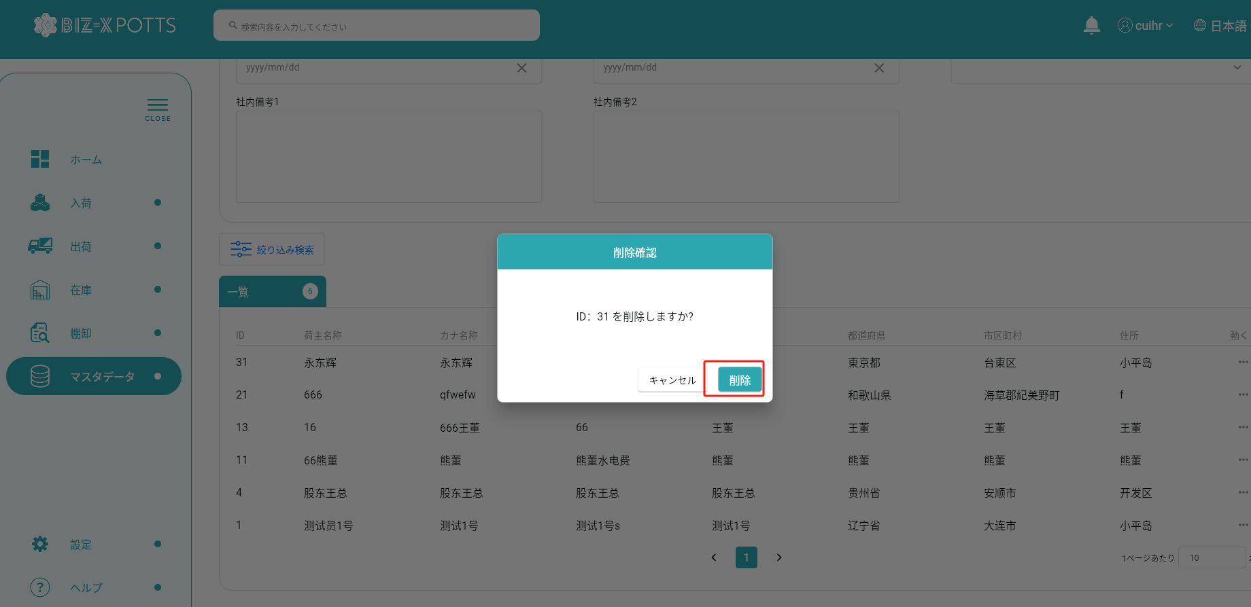

削除をクリックすると、そのデータを削除できます

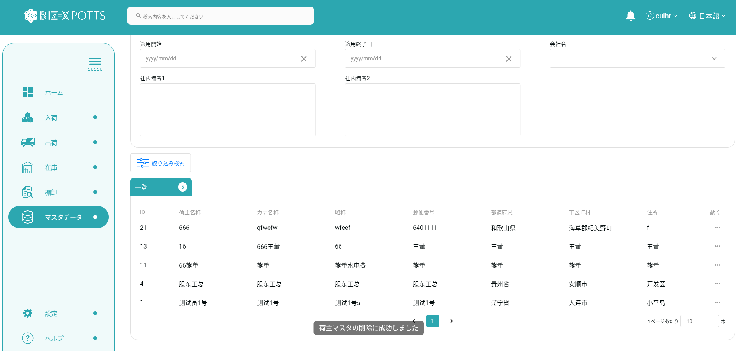

 |  |  | DB中に、データを削除しました

